Sheet1
2020年度学院课题选题汇总表
学校名称
序号 | 选题名称（字数控制在25个字以内） | 推荐理由
例1 | 智能时代教学模式改革的理论与实践研究
例2 | 教学团队与高水平教师队伍建设的研究与实践
1
2
3
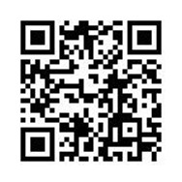 备注：1.选题填报网址：https://www.wjx.cn/jq/65058094.aspx，亦可扫描二维码直接进行填报。

